2022_12_data
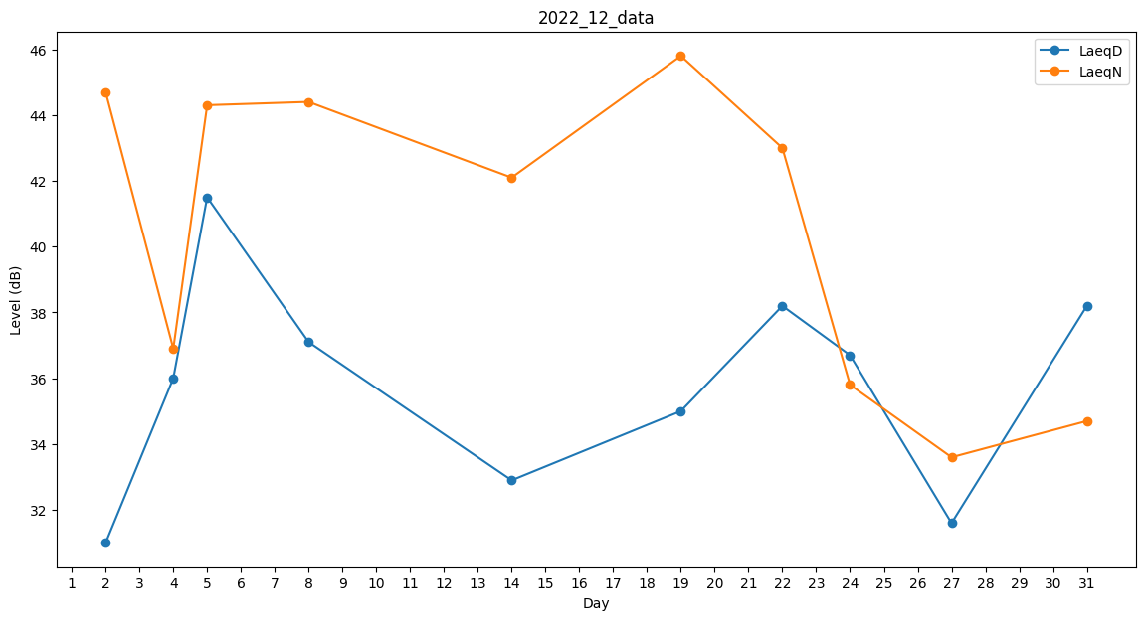
Day | LaeqD | LaeqN
1 | 32.7 | 0
2 | 31 | 44.7
3 | 34.5 | 0
4 | 36 | 36.9
5 | 41.5 | 44.3
6 | 35.9 | 0
7 | 0 | 0
8 | 37.1 | 44.4
9 | 27.4 | 0
10 | 0 | 0
11 | 0 | 29.7
12 | 0 | 0
13 | 0 | 0
14 | 32.9 | 42.1
15 | 0 | 0
16 | 0 | 0
17 | 0 | 0
18 | 36.2 | 0
19 | 35 | 45.8
20 | 31.2 | 0
21 | 25.8 | 0
22 | 38.2 | 43
23 | 0 | 0
24 | 36.7 | 35.8
25 | 0 | 42.8
26 | 24.7 | 0
27 | 31.6 | 33.6
28 | 0 | 0
29 | 0 | 0
30 | 0 | 0
31 | 38.2 | 34.7

